Sheet1
序号 | 图片 | 备注 | 个数 | 国际单号 | 邮编 | 收件地址 | 收件人名字 | 电话 | 日本邮局单号 | 重量
10000199 |  | 蓝色 206款 サイズ：[36] | 0 |  | 3540022 | 埼玉県富士見市山室2-12-16 | 鶴谷 通仁 | 0492706437
10000203 |  | 米白 サイズ：3XL | 1 |  | 6620886 | 兵庫県西宮市上ケ原山田町１番５号グロース甲陽園ヴィラＨ | 山本 桂子 | 09042908301 | 628573538854
 |  | 黑色 サイズ：3XL | 1 |  |  |  |  |  | 628573538843
10000207 | 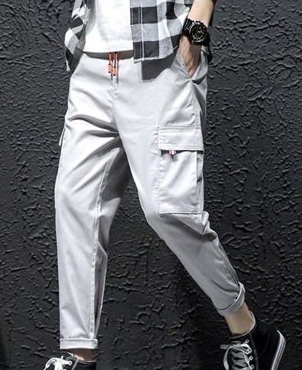 | 灰色 908 サイズ：S | ２ |  | 6900411 | 島根県松江市鹿島町御津457 | 小田浩道 | 09086005763 | 628573538832 628573538821
10000208 |  | 米白 サイズ：2XL | 1 |  | 7430009 | 山口県光市室積松原15-24 | 小倉みち子 | 0833793034 | 628573538810
 |  | 黑色 サイズ：2XL | 1 |  |  |  |  |  | 628573538806

